英德
非正常物料处理明细-20260723
类型 | 类别 | 库存 | 出售/使用 | 剩余 | 备注
三元5-8 | 回风粉 | 832.50 |  | 832.5
 | 电磁粉 | 235 |  | 235 | 不卖车间使用
 | 果冻粉 | 0.00 |  | 0
 | 收尘粉 | 0.00 |  | 0
 | 沉淀粉 | 0.00 |  | 0
 | 报废物料 | 341.2 |  | 341.2
 | 清筛粉 | 606.00 |  | 606
 | 刮钵粉 | 0.00 |  | 0
 | 落地粉 | 1509.10 |  | 1509.1
 | 钠电清机粉 | 243.40 |  | 243.4
 | 合计： | 3767.20 | 0 | 3767.2
钴酸锂5-8 | 回风粉 | 12781.00 |  | 12781
 | 电磁粉 | 2208.00 |  | 2208
 | 落地粉 | 1672.20 |  | 1672.2
 | 收集粉 | 0.00 |  | 0
 | 收尘粉 | 0.00 |  | 0
 | 清筛粉 | 623.70 |  | 623.7
 | 沉淀粉 | 135.10 |  | 135.1
 | 报废物料 | 7690.30 |  | 7690.3
 | 合计： | 25110.3 | 0 | 25110.3
总非正常物料合计： |  | 28877.5 | 剩余重量合计： | 28877.5 | 27983.0 | 实际卖的废料重量

英德报废物料统计汇总
序号 | 分类 | 物料名称 | 规格/批号 | 重量（kg） | 毛重/KG | 袋重/KG | 净重/KG | 差异/KG | 备注 | 英德生产部物料报废汇总 |  |  |  |  | 测试数据
1 | LC2 | 回风粉 | GA-1 | 639.1 |  | 2.5 |  |  | 蓝色标签 | 类型 | 类别 | 批次 | 袋数（袋数） | 重量/KG | NI | Co | Mn | LI | 备注
2 | LC2 | 回风粉 | GA-2 | 420.6 |  | 2.5 |  |  | 蓝色标签 | 钴酸锂 | 钴酸锂回风粉 | GA | 28 | 14989
3 | LC6A | 回风粉 | GA-3 | 690.6 |  | 2.5 |  |  | 蓝色标签 |  | LCO-6异常品 | GA | 1 | 742.8
4 | LC2A | 回风粉 | GA-4 | 491.9 |  | 2.5 |  |  | 蓝色标签 |  | LCO-204G异常品 | GA | 2 | 1718
5 | LC2A | 回风粉 | GA-5 | 525 |  | 2.5 |  |  | 蓝色标签 |  | LCO-6RH2异常品 | GA | 1 | 608
6 | 钴酸锂 | 电磁除铁粉 | GA-6 | 493.4 |  | 2.5 |  |  | 蓝色标签 |  | LCO-6H异常品 | GA | 1 | 357.2
7 | LC2A | 回风粉 | GA-7 | 442.3 |  | 2.5 |  |  | 蓝色标签 |  | 钴酸锂吸尘器粉 | GB | 2 | 1672.2
8 | LC2A | 回风粉 | GA-8 | 462.9 |  | 2.5 |  |  | 蓝色标签 |  | 钴酸锂清筛粉 | GC | 1 | 623.7
9 | LC2A | 回风粉 | GA-9 | 469.2 |  | 2.5 |  |  | 蓝色标签 |  | LCO-8异常品 | GA | 2 | 1869.9
10 | LC6A | 回风粉 | GA-10 | 702 |  | 2.5 |  |  | 蓝色标签 |  | LCO-9异常品 | GA | 3 | 2394.4
11 | LC2A | 回风粉 | GA-15 | 317.4 |  | 2.5 |  |  | 蓝色标签 |  | 钴酸锂沉淀粉 | GD | 1 | 135.1
12 | LC6AG | 回风粉 | GA-16 | 833.6 |  | 2.5 |  |  | 蓝色标签 |  | 钴酸锂小计 | / | 45 | 25110.3
13 | 钴酸锂 | 电磁除铁粉 | GA-17 | 647.3 |  | 2.5 |  |  | 蓝色标签 | 三元 | 三元半成品 | SA | 1 | 341.4
14 | LC6A | 回风粉 | GA-18 | 574.2 |  | 2.5 |  |  | 蓝色标签 |  | 落地粉/吸尘器粉 | SB | 2 | 1509.4
15 | 钴酸锂 | 回风粉 | GA-19 | 827.2 |  | 2.5 |  |  | 蓝色标签 |  | 三元回风粉 | SA | 1 | 173
16 | LC2A | 回风粉 | GA-20 | 463.1 |  | 2.5 |  |  | 蓝色标签 |  | 三元清筛粉 | SC | 1 | 606
17 | LC6A | 回风粉 | GA-21 | 474.1 |  | 2.5 |  |  | 蓝色标签 |  | 三元小计 | / | 5 | 2629.8
18 | LC2A | 回风粉 | GA-22 | 456.8 |  | 2.5 |  |  | 蓝色标签 | 钠电 | 钠电废粉 | / | 1 | 243.4
19 | 钴酸锂 | 电磁除铁粉 | GA-23 | 557 |  | 2.5 |  |  | 蓝色标签 |  | 总合计 | / | 51 | 27983.5
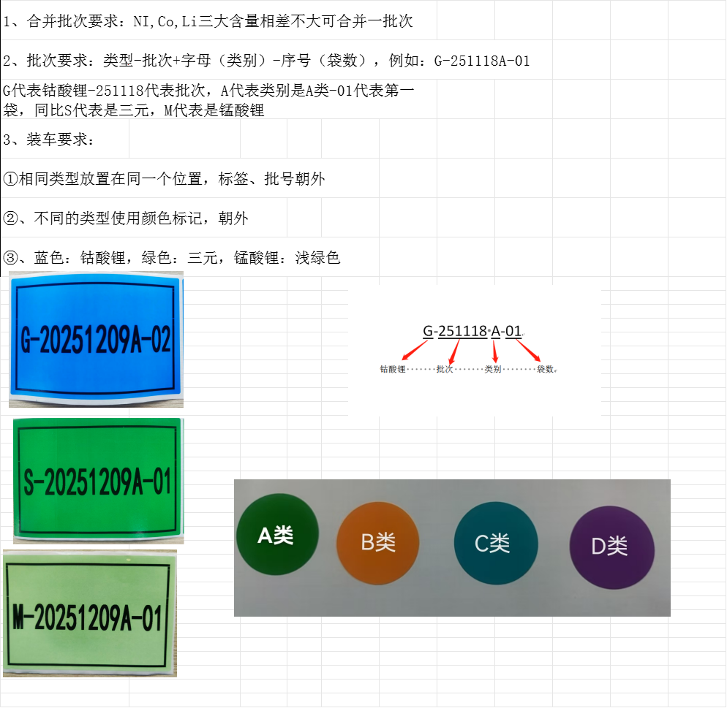
20 | LC2A | 回风粉 | GA-24 | 459.4 |  | 2.5 |  |  | 蓝色标签
21 | LC6H | 回风粉 | GA-25 | 582.9 |  | 2.5 |  |  | 蓝色标签
22 | LCO-6 | 半成品报废粉 | GA-11 | 742.8 |  | 2.5 |  |  | 蓝色标签
23 | LCO-204G | 半成品报废粉 | GA-12 | 1118.8 |  | 2.5 |  |  | 蓝色标签
24 | LCO-204G | 半成品报废粉 | GA-13 | 599.2 |  | 2.5 |  |  | 蓝色标签
25 | LCO-6RH2 | 半成品报废粉 | GA-14 | 608 |  | 2.5 |  |  | 蓝色标签
26 | LCO-6H | 半成品报废粉 | GA-26 | 357.2 |  | 2.5 |  |  | 蓝色标签
27 | LCO-9 | 半成品报废粉 | GA-27 | 928 |  | 2.5 |  |  | 蓝色标签
28 | LCO-8 | 半成品报废粉 | GA-28 | 1140.7 |  | 2.5 |  |  | 蓝色标签
29 | LCO-9 | 半成品报废粉 | GA-29 | 424.6 |  | 2.5 |  |  | 蓝色标签
30 | LCO-8 | 半成品报废粉 | GA-30 | 729.2 |  | 2.5 |  |  | 蓝色标签
31 | LCO-9 | 半成品报废粉 | GA-31 | 1041.8 |  | 2.5 |  |  | 蓝色标签
32 | LC6A | 回风粉 | GA-32 | 467.2 |  | 2.5 |  |  | 蓝色标签
33 | 回风粉 | 回风粉 | GA-33 | 531.5 |  | 2.5 |  |  | 蓝色标签
34 | 钴酸锂 | 电磁除铁粉 | GA-34 | 507.3 |  | 2.5 |  |  | 蓝色标签
35 | LC6AG | 回风粉 | GA-35 | 614.4 |  | 2.5 |  |  | 蓝色标签
36 | LC6A | 回风粉 | GA-36 | 524.4 |  | 2.5 |  |  | 蓝色标签
37 | LC2A | 回风粉 | GA-38 | 315.9 |  | 2.5 |  |  | 蓝色标签
38 | 钴酸锂 | 回风粉 | GA-39 | 498.3 |  | 2.5 |  |  | 蓝色标签
39 | 钴酸锂 | 落地粉/吸尘器粉 | GB-1 | 604.1 |  | 2.5 |  |  | 蓝色标签
40 | 钴酸锂 | 落地粉/吸尘器粉 | GB-2 | 1068.1 |  | 2.5 |  |  | 蓝色标签
41 | 钴酸锂 | 清筛粉 | GC-1 | 623.7 |  | 2.5 |  |  | 蓝色标签
42 | 钴酸锂 | 沉淀粉 | GD-1 | 135.1 |  | 2.5 |  |  | 蓝色标签
 |  | 钴酸锂产品小计 |  | 25110.3 | 0.0 | 105.0 | 0.0 | 0.0
1 | 单晶 | 二次回风粉 | SA-1 | 173 |  | 2.5 |  |  | 绿色标签
2 | 三元 | 半成品报废粉 | SA-2 | 341.2 |  | 2.5 |  |  | 绿色标签
3 | 三元 | 落地粉/吸尘器粉 | SB-1 | 660.1 |  | 2.5 |  |  | 绿色标签
4 | 三元 | 落地粉/吸尘器粉 | SB-2 | 849.1 |  | 2.5 |  |  | 绿色标签
5 | 三元 | 清筛粉 | SC-1 | 606 |  | 2.5 |  |  | 绿色标签
 |  | 三元副产品小计 |  | 2629.4 | 0 | 12.5 | 0
1 | 钠电 | 清机粉 |  | 243.4 |  | 2.5
 |  |  | 合计： | 27983.1

